장비 용량 계산
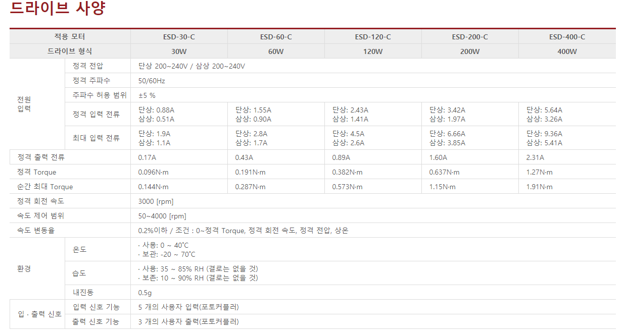
 | 프로젝트명 : |  | 대구텍 검사기 F2

 | AC(220v) 파트 |  |  |  |  |  |  |  |  |  | 상분배

 | 서보 앰프 용량 계산. |  |  |  |  |  |  |  | 71,378.56
 |  |  |  |  |  |  | 220V AC파트 총합계 |  | 101,969 |  | P1
 |  |  |  |  | #DIV/0! |  |  |  | 단위(mA) |  | P2

 | 축/부하 명칭 | 모델명 | 정격(W) | 피상(VA) | 역률 (PF) | 상 | 정격전류 (A) | 수용률 | 설계전류 |  | R | S | T |  | 수용률
 |  |  |  |  |  |  |  |  |  |  | 1 | 1 | 1
 | LO_Y1 | MDDL | 1500 | 2300 | 0.95 | 3 | 6.4 | 0.5 | 3.2 | 21.3 | 1 | 1 | 1 | MDDLN55BL | 0.7
 | LO_X1 | MCDL | 750 | 1300 | 0.95 | 3 | 3.6 | 0.5 | 1.8 |  | 1 | 1 | 1 | MCDLN35BL | 0.7
 | LO_Z1 | MADL | 200 | 500 | 0.95 | 3 | 1.4 | 0.5 | 0.7 |  | 1 | 1 | 1 | MADLN05BE | 0.5
 | ULO_Y1 | MCDL | 750 | 1300 | 0.95 | 3 | 3.6 | 0.5 | 1.8 |  | 1 | 1 | 1 | MCDLN35BL | 0.7
 | ULO_X1 | MCDL | 750 | 1300 | 0.95 | 3 | 3.6 | 0.5 | 1.8 |  | 1 | 1 | 1 | MCDLN35BL | 0.7
 | ULO_Z1 | MADL | 200 | 500 | 0.95 | 3 | 1.4 | 0.5 | 0.7 |  | 1 | 1 | 1 | MADLN05BE | 0.5
 | NG_EV | MCDL | 750 | 1300 | 0.95 | 3 | 3.6 | 0.5 | 1.8 |  | 1 | 1 | 1 | MCDLN35BE | 0.2
 | NG_FD | MADL | 200 | 500 | 0.95 | 3 | 1.4 | 0.5 | 0.7 |  | 1 | 1 | 1 | MADLN05BE | 0.2
 | NG_FD_Z | MBDL | 400 | 900 | 0.95 | 3 | 2.5 | 0.5 | 1.2 |  | 1 | 1 | 1 | MBDLN25BE | 0.2
 | NG_FD_ALIGN | MADL | 200 | 500 | 0.95 | 3 | 1.4 | 0.5 | 0.7 |  | 1 | 1 | 1 | MADLN05BE | 0.2
 | NG_FD_INDEX | MBDL | 400 | 900 | 0.95 | 3 | 2.5 | 0.5 | 1.2 |  | 1 | 1 | 1 | MBDLN25BE | 0.2
 | GOOD_EV | MCDL | 750 | 1300 | 0.95 | 3 | 3.6 | 0.5 | 1.8 |  | 1 | 1 | 1 | MCDLN35BE | 0.2
 | GOOD_FD | MADL | 200 | 500 | 0.95 | 3 | 1.4 | 0.5 | 0.7 |  | 1 | 1 | 1 | MADLN05BE | 0.2
 | GOOD_FD_Z | MBDL | 400 | 900 | 0.95 | 3 | 2.5 | 0.5 | 1.2 |  | 1 | 1 | 1 | MBDLN25BE | 0.2
 | GOOD_FD_ALIGN | MADL | 200 | 500 | 0.95 | 3 | 1.4 | 0.5 | 0.7 | 32.2 | 1 | 1 | 1 | MADLN05BE | 0.2
 | GOOD_FD_INDEX | MBDL | 400 | 900 | 0.95 | 3 | 2.5 | 0.5 | 1.2 |  | 1 | 1 | 1 | MBDLN25BE | 0.2
 | TURN_Y | MBDL | 400 | 900 | 0.95 | 3 | 2.5 | 0.5 | 1.2 | 10.9 | 1 | 1 | 1 | MBDLN25BE | 0.3
 | TURN_GRIPPER_Y1 | MADL | 200 | 500 | 0.95 | 3 | 1.4 | 0.5 | 0.7 |  | 1 | 1 | 1 | MADLN15BE | 0.3
 | TURN_GRIPPER_X1 | MADL | 200 | 500 | 0.95 | 3 | 1.4 | 0.5 | 0.7 |  | 1 | 1 | 1 | MADLN15BE | 0.3
 | TURN_GRIPPER_Z1 | MADL | 200 | 500 | 0.95 | 3 | 1.4 | 0.5 | 0.7 |  | 1 | 1 | 1 | MADLN05BE | 0.3
 | TURN_GRIPPER_Y2 | MADL | 200 | 500 | 0.95 | 3 | 1.4 | 0.5 | 0.7 |  | 1 | 1 | 1 | MADLN15BE | 0.3
 | TURN_GRIPPER_X1 | MADL | 200 | 500 | 0.95 | 3 | 1.4 | 0.5 | 0.7 |  | 1 | 1 | 1 | MADLN15BE | 0.3
 | TURN_GRIPPER_Z1 | MADL | 200 | 500 | 0.95 | 3 | 1.4 | 0.5 | 0.7 |  | 1 | 1 | 1 | MADLN05BE | 0.3
 | BOT_MAC_Y | MADL | 200 | 500 | 0.95 | 3 | 1.4 | 0.5 | 0.7 |  | 1 | 1 | 1 | MADLN15BE | 0.3
 | BOT_MAC_X | MADL | 200 | 500 | 0.95 | 3 | 1.4 | 0.5 | 0.7 |  | 1 | 1 | 1 | MADLN15BE | 0.3
 | BOT_MAC_Z | MADL | 200 | 500 | 0.95 | 3 | 1.4 | 0.5 | 0.7 |  | 1 | 1 | 1 | MADLN05BE | 0.3
 | BOT_MIC_Y | MADL | 200 | 500 | 0.95 | 3 | 1.4 | 0.5 | 0.7 |  | 1 | 1 | 1 | MADLN15BE | 0.3
 | BOT_MIC_X | MADL | 200 | 500 | 0.95 | 3 | 1.4 | 0.5 | 0.7 |  | 1 | 1 | 1 | MADLN15BE | 0.3
 | BOT_MIC_Z | MADL | 200 | 500 | 0.95 | 3 | 1.4 | 0.5 | 0.7 |  | 1 | 1 | 1 | MADLN05BE | 0.3
 | JIG_ULO_Y | MADL | 200 | 500 | 0.95 | 3 | 1.4 | 0.5 | 0.7 |  | 1 | 1 | 1 | MADLN05BE | 0.3
 | JIG_ULO_Z | MADL | 200 | 500 | 0.95 | 3 | 1.4 | 0.5 | 0.7 |  | 1 | 1 | 1 | MADLN05BE | 0.3
 | LO_ATC_X | MADL | 200 | 500 | 0.95 | 3 | 1.4 | 0.5 | 0.7 | 13.3 | 1 | 1 | 1 | MADLN15BE | 0.2
 | LO_ATC_Z | MADL | 200 | 500 | 0.95 | 3 | 1.4 | 0.5 | 0.7 |  | 1 | 1 | 1 | MADLN15BE | 0.2
 | SIDE_X1 | MADL | 200 | 500 | 0.95 | 3 | 1.4 | 0.5 | 0.7 |  | 1 | 1 | 1 | MADLN05BE | 0.3
 | SIDE_Y1 | MADL | 200 | 500 | 0.95 | 3 | 1.4 | 0.5 | 0.7 |  | 1 | 1 | 1 | MADLN15BE | 0.3
 | SIDE_T1 | MADL | 200 | 500 | 0.95 | 3 | 1.4 | 0.5 | 0.7 |  | 1 | 1 | 1 | MADLN05BE | 0.3
 | SIDE_X2 | MADL | 200 | 500 | 0.95 | 3 | 1.4 | 0.5 | 0.7 |  | 1 | 1 | 1 | MADLN05BE | 0.3
 | SIDE_Y2 | MADL | 200 | 500 | 0.95 | 3 | 1.4 | 0.5 | 0.7 |  | 1 | 1 | 1 | MADLN15BE | 0.3
 | SIDE_T2 | MADL | 200 | 500 | 0.95 | 3 | 1.4 | 0.5 | 0.7 |  | 1 | 1 | 1 | MADLN05BE | 0.3
 | SIDE_X3 | MADL | 200 | 500 | 0.95 | 3 | 1.4 | 0.5 | 0.7 |  | 1 | 1 | 1 | MADLN05BE | 0.3
 | SIDE_Y3 | MADL | 200 | 500 | 0.95 | 3 | 1.4 | 0.5 | 0.7 |  | 1 | 1 | 1 | MADLN15BE | 0.3
 | SIDE_T3 | MADL | 200 | 500 | 0.95 | 3 | 1.4 | 0.5 | 0.7 |  | 1 | 1 | 1 | MADLN05BE | 0.3
 | LO_EV | MCDL | 750 | 1300 | 0.95 | 3 | 3.6 | 0.5 | 1.8 |  | 1 | 1 | 1 | MCDLN35BE | 0.2
 | LO_FD | MADL | 200 | 500 | 0.95 | 3 | 1.4 | 0.5 | 0.7 |  | 1 | 1 | 1 | MADLN05BE | 0.2
 | LO_FD_Z | MBDL | 400 | 900 | 0.95 | 3 | 2.5 | 0.5 | 1.2 |  | 1 | 1 | 1 | MBDLN25BE | 0.2
 | LO_FD_ALIGN | MADL | 200 | 500 | 0.95 | 3 | 1.4 | 0.5 | 0.7 |  | 1 | 1 | 1 | MADLN05BE | 0.2
 | LO_FD_INDEX | MBDL | 400 | 900 | 0.95 | 3 | 2.5 | 0.5 | 1.2 |  | 1 | 1 | 1 | MBDLN25BE | 0.2
 | TOP_MAC_Y | MADL | 200 | 500 | 0.95 | 3 | 1.4 | 0.5 | 0.7 |  | 1 | 1 | 1 | MADLN15BE | 0.3
 | TOP_MAC_X | MADL | 200 | 500 | 0.95 | 3 | 1.4 | 0.5 | 0.7 |  | 1 | 1 | 1 | MADLN15BE | 0.3
 | TOP_MAC_Z | MADL | 200 | 500 | 0.95 | 3 | 1.4 | 0.5 | 0.7 |  | 1 | 1 | 1 | MADLN05BE | 0.3
 | TOP_MIC_Y | MADL | 200 | 500 | 0.95 | 3 | 1.4 | 0.5 | 0.7 |  | 1 | 1 | 1 | MADLN15BE | 0.3
 | TOP_MIC_X | MADL | 200 | 500 | 0.95 | 3 | 1.4 | 0.5 | 0.7 |  | 1 | 1 | 1 | MADLN15BE | 0.3
 | TOP_MIC_Z | MADL | 200 | 500 | 0.95 | 3 | 1.4 | 0.5 | 0.7 | 15.3 | 1 | 1 | 1 | MADLN05BE | 0.3
 | INSPEC_CONV1 | MADL | 200 | 500 | 0.95 | 3 | 1.4 | 0.5 | 0.7 |  | 1 | 1 | 1 | MADLN15BE | 0.3
 | INSPEC_CONV2 | MADL | 200 | 500 | 0.95 | 3 | 1.4 | 0.5 | 0.7 |  | 1 | 1 | 1 | MADLN15BE | 0.3
 | JIG_PLATE_CONV1 | MADL | 200 | 500 | 0.95 | 3 | 1.4 | 0.5 | 0.7 |  | 1 | 1 | 1 | MADLN15BE | 0.3
 | JIG_PLATE_CONV2 | MADL | 200 | 500 | 0.95 | 3 | 1.4 | 0.5 | 0.7 |  | 1 | 1 | 1 | MADLN15BE | 0.3
 | LO_JIG_TRANSFER_Y | MADL | 200 | 500 | 0.95 | 3 | 1.4 | 0.5 | 0.7 |  | 1 | 1 | 1 | MADLN05BE | 0.3
 | LO_JIG_TRANSFER_Z | MADL | 200 | 500 | 0.95 | 3 | 1.4 | 0.5 | 0.7 |  | 1 | 1 | 1 | MADLN05BE | 0.3
 | TURN_PLATE | MADL | 200 | 500 | 0.95 | 3 | 1.4 | 0.5 | 0.7 |  | 1 | 1 | 1 | MADLN05BE | 0.3
 | INSEPC_Y | MDDL | 1500 | 2300 | 0.95 | 3 | 6.4 | 0.5 | 3.2 |  | 1 | 1 | 1 | MDDLN55BL | 0.7
 | INSPEC_X | MCDL | 750 | 1300 | 0.95 | 3 | 3.6 | 0.5 | 1.8 |  | 1 | 1 | 1 | MCDLN35BL | 0.7
 | INSPEC_Z1 | MADL | 200 | 500 | 0.95 | 3 | 1.4 | 0.5 | 0.7 |  | 1 | 1 | 1 | MADLN05BE | 0.5
 | INSPEC_Z2 | MADL | 200 | 500 | 0.95 | 3 | 1.4 | 0.5 | 0.7 |  | 1 | 1 | 1 | MADLN05BE | 0.5
 |  |  |  |  |  |  |  |  |  |  | 60.8 | 60.8 | 60.8
 |  |  |  |  |  | 합계 | 121.6 | 총합계 | 76.0 |  |  |  |  |  | 총합계
 | *실제 구동시 구동율이 많은 축끼리 전류분배하여야함. (예: X, Z축이 가장 많이 구동되므로 먼저 분배.)

 | AC(220v) 파트

 | AC 제품 부하 용량 계산 |  |  |  |  |  |  |  | 20

 | 제품 | 모델명 |  |  |  |  | 수 | 정격전류 | 합계 | 차단기선정과정 | 차단기선정 |  |  |  | 정격전류
 | UPS | BX950MI-GR |  |  |  |  | 1 | 1,500 | 1,500 |  |  |  |  |  | 4,300
 | UPS | BX1600MI-GR |  |  |  |  | 3 | 4,500 | 13,500 |  | 각각 |  |  |  | 7,300
 | 조명CTRL | POD-22024-4-PEI-LKCB |  |  |  |  | 10 | 500 | 5,000 | 4.5454545455 | 10A MCB (C-curve) 차단기 |  |  |  | 500
 | SMPS 24V10A | PRO ECO 480W 24V 20A |  |  |  |  | 2 | 2,400 | 4,800 |  | 10A MCB (C-curve) 차단기 |  |  |  | 2,400
 |  |  |  |  |  |  | 1 | 1,200 | 1,200

 |  |  |  |  |  |  |  | 총 합계 | 26,000 |  |  |  |  |  | 총 합계
 |  |  |  |  |  |  |  |  | 단위(mA)

 | DC(24v) 파트
 |  |  |  |  |  |  |  |  |  |  | 1P | 10,280
 |  |  |  |  |  |  | 24V DC파트 총합계 |  | 39,180 |  | 2P | 13,300
 |  |  |  |  |  |  |  |  | 단위(mA) |  | 3P | 13,600
 | 컨트롤러 부하 용량 계산
 | 회로도 내 넘버링명 |  | 1P24/1N24
 | 컨트롤러 | 모델명 |  |  |  |  | 수 | 정격전류 | 합계 |  |  |  |  |  | 정격전류
1P | 서보I/O | A6B |  |  |  |  | 64 | 10 | 640 | 10,340 |  |  |  |  | 10
1P | 서보Brake |  |  |  |  |  | 18 | 500 | 9,000 |  |  |  |  |  | 500
1P | 리밋센서 |  |  |  |  |  | 64 | 10 | 640 |  |  |  |  |  | 10
1P | 호밍 |  |  |  |  |  | 6 | 10 | 60 |  |  |  |  |  | 10
2P | 도어 |  |  |  |  |  | 10 | 300 | 3,000 | 13,240 | 10,240 |  |  |  | 300
2P | I/O모듈 | 파스텍 IO단자대 |  |  |  |  | 18 | 130 | 2,340 |  |  |  |  |  | 130
2P | 입력부하 | 센서 |  |  |  |  | 250 | 10 | 2,500 |  |  |  |  |  | 10
2P | 출력부하 | 릴레이, 타워램프, 솔레노이드 |  |  |  |  | 180 | 30 | 5,400 |  |  |  |  |  | 30
3P\ | STEP1 | LO_R1 | EZS2-EC-42M |  |  |  | 1 | 1200 | 1,200 | 9,600 |  |  |  |  | 1200
3P\ | STEP2 | ULO_R2 | EZS2-EC-42M |  |  |  | 1 | 1200 | 1,200 |  |  |  |  |  | 1200
3P\ | STEP3 | INSPEC_R1 | EZS2-EC-42M |  |  |  | 1 | 1200 | 1,200 |  |  |  |  |  | 1200
3P\ | STEP4 | INSPEC_R2 | EZS2-EC-42M |  |  |  | 1 | 1200 | 1,200 |  |  |  |  |  | 1200
3P\ | STEP9 | TURN_R1 | EZS2-EC-42M |  |  |  | 1 | 1200 | 1,200 |  |  |  |  |  | 1200
3P\ | STEP10 | TURN_R2 | EZS2-EC-42M |  |  |  | 1 | 1200 | 1,200 |  |  |  |  |  | 1200
3P\ | STEP11 | TURN_GRIPPER_R1 | EZS2-EC-42XL |  |  |  | 1 | 1200 | 1,200 |  |  |  |  |  | 1200
3P\ | STEP12 | TURN_GRIPPER_R2 | EZS2-EC-42XL |  |  |  | 1 | 1200 | 1,200 |  |  |  |  |  | 1200
 |  |  |  |  |  |  |  | 총 합계 | 33,180 |  |  |  |  |  | 총 합계
 |  |  |  |  |  |  |  |  | 단위(mA)
 | * 솔레노이드, 센서의 각 부하별 종류에 따른 정격전류는 다르나 평균으로 합산.

 | 구동용 부하 용량 계산
 | 회로도 내 넘버링명 |  | 3P24/3N24
 | 부하 종류 | 내용 |  |  |  |  | 수 | 접점당 전류 | 합계 |  | 모터 상전류(80%) + 컨트롤러 전류 (Max 500mA) |  |  |  | 접점당 전류
 | STEP1 | LO_EV_TOP | EZI-SPEED60H30CR100P |  |  |  | 1 | 1000 | 1,000 |  |  |  |  |  | 1000
 | STEP2 | LO_EV_BOT | EZI-SPEED60H30CR100P |  |  |  | 1 | 1000 | 1,000 |  |  |  |  |  | 1000
 | STEP3 | GOOD_EV_TOP | EZI-SPEED60H30CR100P |  |  |  | 1 | 1000 | 1,000 |  |  |  |  |  | 1000
 | STEP4 | GOOD_EV_BOT | EZI-SPEED60H30CR100P |  |  |  | 1 | 1000 | 1,000 |  |  |  |  |  | 1000
 | STEP5 | NG_EV_TOP |  |  |  |  | 1 | 1000 | 1,000 |  |  |  |  |  | 1000
 | STEP6 | NG_EV_BOT |  |  |  |  | 1 | 1000 | 1,000 |  |  |  |  |  | 1000

 |  |  |  |  |  |  |  | 총 합계 | 6,000 |  |  |  |  |  | 총 합계
 |  |  |  |  |  |  |  |  | 단위(mA)

 | 서보 앰프별 퓨즈 용량

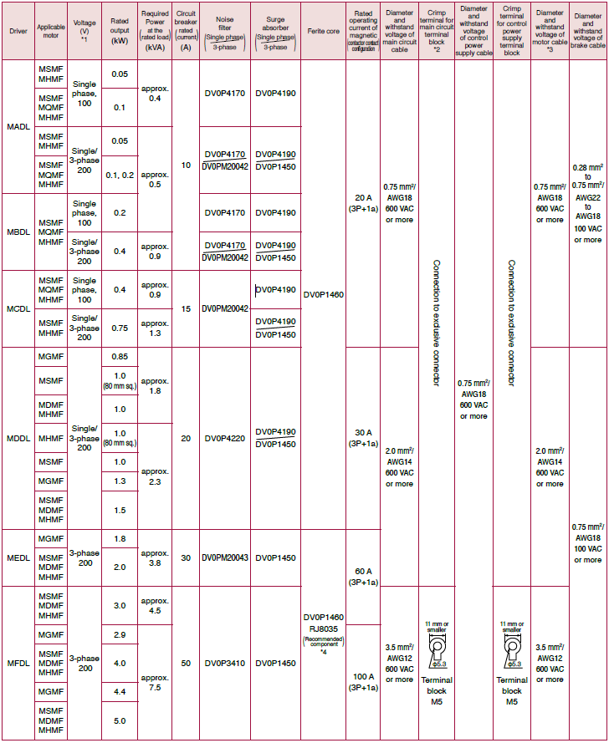
 | 모델명 | 용량 | 전원용량kVA | 퓨즈용량Amps |  | 상
CSD5 | A5BX1 | 50 | 0.25 | 4 |  | 1
드라이브 | 01BX1 | 100 | 0.4 | 4 |  | 1
 | 02BX1 | 200 | 0.75 | 4 |  | 1
 | 04BX1 | 400 | 1.2 | 8 |  | 1
 | 08BX1 | 800 | 2.3 | 8 |  | 3
 | 10BX1 | 1000 | 2.3 | 8 |  | 3
 | 15BX1 | 1500 | 3.2 | 10 |  | 3
SGDV | R70A | 50 | 0.2 | 1 |  | 3
드라이브 | R90A | 100 | 0.3 | 1 |  | 3
 | 1R6A | 200 | 0.6 | 2 |  | 3
 | 2R8A | 400 | 1 | 3 |  | 3
 | 3R8A | 500 | 1.4 | 3 |  | 3
 | 5R5A | 750 | 1.6 | 6 |  | 3
 | 7R6A | 1000 | 2.3 | 6 |  | 3
 | 120A | 1500 | 3.2 | 7.3 |  | 3
 | 180A | 2000 | 4 | 9.7 |  | 3
A5B | MADH | 200 | 0.5 | 2 |  | 3
드라이브 | MBDH | 400 | 0.9 | 4 |  | 3
 | MCDH | 750 | 1.3 | 5 |  | 3
 | MDDH | 1500 | 2.3 | 7 |  | 3
 | MEDH | 2500 | 3.8 | 9 |  | 3
A6B | MADL | 200 | 0.5 | 2 |  | 3
드라이브 | MBDL | 400 | 0.9 | 4 |  | 3
 | MCDL | 750 | 1.3 | 5 |  | 3
 | MDDL | 1500 | 2.3 | 7 |  | 3
 | MEDL | 2500 | 3.8 | 9 |  | 3
EZI SPEED | ESD-60 | 30 | 0.2 | 3 |  | 1
드라이브 | ESD-80 | 60 | 0.34 | 3 |  | 1
 | ESD-120 | 120 | 0.53 | 5 |  | 1
 | ESD-200 | 200 | 0.75 | 5 |  | 1

